簡単見積もり
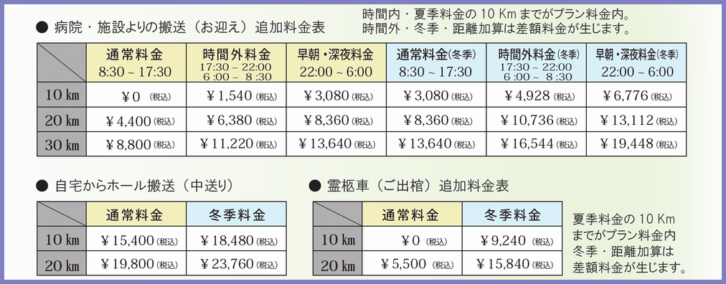
清華１日葬 [NI]プラン 【一般葬】 簡単見積書 |  |  |  |  |  |  | 一日葬 |  |  | 通夜/ 無し |  |  | 葬儀/一般会葬有り

Ａ | 御葬儀プラン | 単価 | 数量 | 金額 | 備考 |  |  | E | お供え物 | 単価 | 数量 | 金額 | 備考
清華１日葬 [NI]プラン 【一般葬】 |  | 1,309,000 | 1 | 1,309,000 | 一日葬／通夜なし |  |  | 回転燈篭 |  | 15,000 |  |  | 式場とご自宅にお飾りいたします

 |  |  |  |  |  |  |  | 生花 |  | 15,000
 |  |  |  |  |  |  |  | かご盛 |  | 10,000
B | 必需品追加 | 単価 | 数量 | 金額 | 備考
お車関係 | 寝台車差額代 | 0 |  |  | 夏季10km以下はプランに含みます |  |  | 枕花 |  | 10,000
 | 中送り搬送 | 0 |  |  | 直接ホールへいらっしゃった場合は不要です |  |  | ご親戚の皆様から頂く生花・かご盛は引出物の
 | 霊柩車差額代 | 0 |  |  | 夏季10km以下はプランに含みます |  |  | 花束・袋詰めとして、事前にご用意させて
 | バス (親族用) | 42,900 | 1 | 42,900 | ﾏｲｸﾛﾊﾞｽ（定員25名）（一往復） |  |  | いただきます。 余りはご自宅へ配達します。
 | ※ タクシー・ジャンボタクシーはタクシー会社が直接集金します。
追加・サービス | ドライアイス追加分 | 9,900 |  |  | 諸事情により日程が延びた場合
 | 浴衣 | 3,300 |  |  | 県立中央病院よりの搬送の場合
 | ご遺体保全サービス | 78,100 |  |  | 故人様の状態が良くない場合
ご葬儀明細 小計 (税込み)
 | お棺変更差額代 |  |  |  | 体格によるお棺の大きさ変更の場合

御寺院(宗旨宗派)関係 | 寺院足袋追加 | 2,200 |  |  | お寺様が3名様以上の場合
 | 高級足袋追加 | 3,080 |  |  | 指定足袋のあるお寺さんの場合 |  |  | Ａ | 御葬儀プラン代金 |  | 1,309,000
 | 寺院お茶菓子追加 | 495 |  |  | お寺様が3名様以上の場合
 | 六尺塔婆・七本塔婆 | 2,200 |  |  | 浄土真宗以外の宗旨の場合 |  |  | B | 必需品追加代金 |  | 64,900
 | 供養膳 | 2,750 |  |  | 浄土真宗以外の宗旨の場合
 | 御膳料封筒 | 110 |  |  | お寺様にお食事を用意しない場合 |  |  | C | 返礼品代金 |  | 562,000
 | 御礼封筒 | 165 |  |  | お寺様が3名様以上の場合
 |  |  |  |  |  |  |  | D | 料理・引出物代金 |  | 147,265
式場関係 | 前宿泊 | 22,000 | 1 | 22,000 | 故人様が2泊以上滞在される場合
 | 控え室 時間利用料 | 3,300 |  |  | 深夜・早朝などに直接ホールへ入られる場合 |  |  | E | お供え物代金 |  | 0
 | ご宿泊セット追加分 | 3,500 |  |  | 付き添いで泊まる方が3名様以上の場合

自宅関係 | 自宅儀式祭壇 | 38,500 |  |  | すみれ・小菊プランで自宅祭壇が必要な場合
 | 仏壇花 | 1,584 |  |  | すみれ・小菊プランで自宅仏壇にお花が必要な場合
 | 葬儀記録帳 | 2,200 |  |  | 香典・お供え物ご芳名などの記録ノート |  |  | 総合計(税込み) |  |  | 2,083,165

こちらの見積書は香典返し200ヶ、
ご親戚の人数20名の場合のモデル
です。
お品物や数量の変更で金額は
変わります。
C | 返礼品 | 単価 | 数量 | 金額 | 備考
香典返し |  | 2,700 | 200 | 540,000 | お香典のお返しの
はがき |  | 110 | 200 | 22,000 | 会葬のお礼状。基本的に香典返しと同数ご用意いたします
粗供養品
通夜菓子 |  | 540 |  |  | お通夜の会葬お礼の

D | 料理・引出物 | 単価 | 数量 | 金額 | 備考
お通夜 | 助六寿司 (持ち帰り) | 777 |  |  | 持ち帰り用
 | ペットボトルお茶 | 162 |  |  | 持ち帰り用
香典返し・引出物の
内容確認はこちらを
クリックしてください。
昼食 (休憩時) | 昼食弁当 | 2,750 | 20 | 55,000 | 精進料理「華」
 | お子様ランチ | 2,200
 | ペットボトルお茶 | 165 | 21 | 3,465 | お弁当のお茶
 | 助六寿司 | 792
おみやげ料理 | お寺様料理 | 5,400 | 1 | 5,400 | 精進料理「楓」 お寺様用のお料理
 | ご親族料理 |  |  |  | 持ち帰り用保冷バッグ付
お食事や必需品の
内容確認はこちらを
クリックしてください。
 | お子様ランチ | 2,376 |  |  | 持ち帰り用保冷バッグ付 | サンプレアホール香典返し･引出物
引出物・他 | 引出物 | 3,240 | 10 | 32,400 | 初七日法要に出席されるご親族へお返しの
 | 引菓子 | 1,080 | 10 | 10,800
 | おけそく 5ヶ包 | 755 | 10 | 7,550
 | どら焼き 5ヶ包 | 755 | 10 | 7,550
 | 法会袋 | 330 | 10 | 3,300
 | フルーツBOX | 2,180 | 10 | 21,800 | Aサイズ | サンプレアホール一般葬プラン

